ECR
工程变更申请书（ECR）

变更申请时间 |  | 2024-06-03 | 项目代码/名称 | ZY2103 | 变更申请输入文件 | 邮件输入 |  | 变更紧急度 | B类
客 户 名 称 |  | 重汽 | 提 出 人 |  | ECR编号 | ECR0010503
总成名称 |  | 详见附件清单（主驾、2080副驾、1880副驾） |  |  | 总成件号/QAD号 | 详见附件清单（主驾、2080副驾、1880副驾）
零/部件名称 |  | 详见附件 |  |  | 零/部件件号/QAD号 | 详见附件
项目阶段 |  |  |  |  | 变更零件类型
更改类型
更改原因 |  |  |  |  | 是否需提交客户批准
内容更改等级
 |  | 较大的更改： 该更改将影响产品的外形、安装或功能 |  | 重要的过程更改： 对客户而言该更改有明显的外观变化 | 对产品成本、库存、质量成本等影响的更改，对客户无直接影响 |  | 1.文件、试验、工作流程等附带的更改 2.内部流程或工艺更改 该更改对客户、产品成本或库存无影响
变 更 申 请 内 容 | 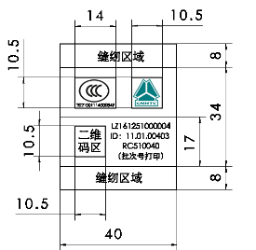 变更申请前： 变更前座椅标识： |  |  |  | 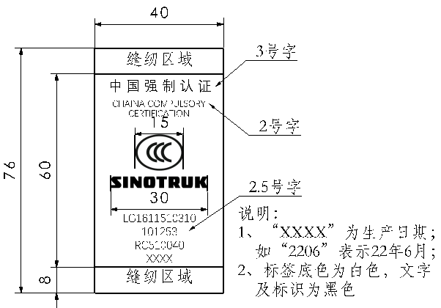 变更申请后： 客户输入，统帅座椅标识变更。 涉及整椅件号，面套零件号详见附件。

 |  |  |  |  | 是否影响其它项目？（下列填写项目名称）

验证\试验方式 |  |  |  |  |  |  | 是否影响制造过程

是否影响物流 |  |  |  |  | 批准后进行更改所需时间 |  | 15个工作日
变 更 实 现 方 案 | 产品单件成本增加测算 |  |  |  | 测算部门： | 采购/前期采购部 |  | 测算人：
 | 护面变化成本增加测算 |  |  |  | 测算部门： | 造型部 |  | 测算人：
 | 焊胎、工装、包装运输等更改费用 |  |  | 不涉及 | 测算部门： | 工艺部 |  | 测算人：
 | 模具更改费用 |  |  | 不涉及 | 测算部门： | 模具科 |  | 测算人：
 | 检具更改费用 |  |  | 不涉及 | 测算部门： | 前期质量部 |  | 测算人：
 | 其他费用 |  |  |  | 测算部门： | 产品开发部 |  | 测算人：
 | 总成单台成本
 | 直接更改费用
 | 库存管控通知（工厂、供应商半成品和成品） |  |  |  | 测算部门： | 工厂物料管理部门 |  | 测算人：
编制： |  |  | 审 核：（审核ECR内容汇总费用并确定审批人员） |  |  | 批 准：
项目审核（审核费用及周期）： |  |  |  |  | 副总经理/技术总监批准
注1. 工程变更申请及评审表的批准仅是同意启动变更的相关工作（如验证、试验）。《工程变更通知书》才是官方的变更批准文件。
备注： 1.变更申请：需要单独上传变更前后对比图片及原因验证报告；（文件命名为XXX项目变更前，XXX项目变更后） 2.ECR申请批准后，完善对策验证报告上传；流程流转至项目经理处，发起ECN。

